Titel
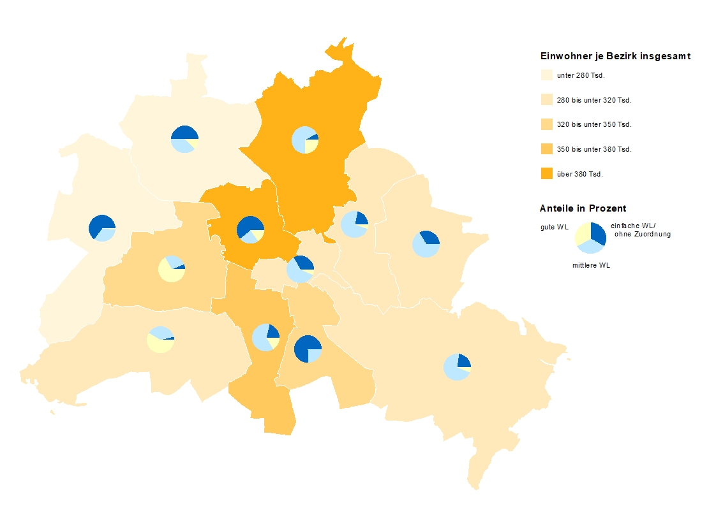
Statistischer
Bericht

 | A I 5 – hj 2 / 23

 | Einwohnerregisterstatistik Berlin 31. Dezember 2023

 | Bestand - Grunddaten

 | Melderechtlich registrierte Einwohnerinnen und Einwohner am Ort der Hauptwohnung am 31.12.2023 nach Bezirken und Wohnlage

Inhaltsverzeichnis
Statistischer Bericht
A I 5 – hj 2/ 23
Inhaltsverzeichnis
 |  | Seite |  |  | Seite
 | Metadaten zu dieser Statistik
 | (externer Link)

 | Grafiken |  |  | Tabellen

1 | Ausländische Einwohnerinnen und Einwohner |  | 1 | Deutsche und ausländische Einwohnerinnen
 | in Berlin am 31.12.2023 nach Teilkontinenten |  |  | und Einwohner in Berlin seit 2000 nach
 | in Prozent | 22 |  | Geschlecht | 4
2 | Bezirke und Ortsteile von Berlin…………………... | 23 | 2 | Einwohnerinnen und Einwohner in Berlin
 |  |  |  | seit 2000 nach Altersgruppen | 4
 |  |  | 3 | Deutsche und ausländische Einwohnerinnen
 |  |  |  | und Einwohner in Berlin seit 2013 nach
 |  |  |  | Bezirken | 5
 |  |  | 4 | Durchschnittsalter der Einwohnerinnen und
 |  |  |  | Einwohner in Berlin seit 2013 nach Bezirken
 |  |  |  | in Jahren | 5
 |  |  | 5 | Deutsche und ausländische Einwohnerinnen
 |  |  |  | und Einwohner in Berlin am 31.12.2023 nach
 |  |  |  | Bezirken, Altersgruppen und Familienstand | 6
 |  |  | 6 | Deutsche und ausländische Einwohnerinnen
 |  |  |  | und Einwohner in Berlin am 31.12.2023 nach
 |  |  |  | Bezirken, Altersgruppen und Geschlecht | 7
 |  |  | 7 | Einwohnerinnen und Einwohner mit bzw. ohne
 |  |  |  | Migrationshintergrund in Berlin am 31.12.2023
 |  |  |  | nach Bezirken und Geschlecht | 10
 |  |  | 8 | Einwohnerinnen und Einwohner mit bzw. ohne
 |  |  |  | Migrationshintergrund in Berlin am 31.12.2023
 |  |  |  | nach Bezirken und Wohnlagen | 11
 |  |  | 9 | Einwohnerinnen und Einwohner mit Migra-
 |  |  |  | tionshintergrund in Berlin am 31.12.2023
 |  |  |  | nach Bezirken, ausgewählten Herkunfts-
 |  |  |  | gebieten und Geschlecht | 12
 |  |  | 10 | Ausländische Einwohnerinnen und Einwohner
 |  |  |  | in Berlin am 31.12.2023 nach Land der Staats-
 |  |  |  | angehörigkeit, Geschlecht und Altersgruppen | 18
 |  |  | 11 | Einwohnerinnen und Einwohner in Berlin
 |  |  |  | am 31.12.2023 nach Ortsteilen und Alters-
 |  |  |  | gruppen | 24
 |  |  | 12 | Einwohnerinnen und Einwohner mit Migra-
 |  |  |  | tionshintergrund in Berlin am 31.12.2023
 |  |  |  | nach Ortsteilen und Altersgruppen | 27
 |  |  | 13 | Ausländische Einwohnerinnen und Einwohner
 |  |  |  | in Berlin am 31.12.2023 nach Ortsteilen und
 |  |  |  | Altersgruppen | 30
 |  |  | 14 | Einwohnerinnen und Einwohner in Berlin
 |  |  |  | am 31.12.2023 nach Postleitzahlen, Bezirken
 |  |  |  | und Altersgruppen | 33
 |  |  | 15 | Deutsche und ausländische Einwohnerinnen
 |  |  |  | und Einwohner in Berlin am 31.12.2023 nach
 |  |  |  | Bezirken und Religionsgemeinschafts-
 |  |  |  | zugehörigkeit | 37

T10 G1
10 Ausländische Einwohnerinnen und Einwohner ¹ in Berlin am 31. Dezember 2023 nach Land der Staatsangehörigkeit, Geschlecht und Altersgruppen

Land der Staatsangehörigkeit |  | Insgesamt |  |  |  |  | Darunter weiblich
 |  | ins- gesamt | davon im Alter von ... bis unter … Jahren |  |  |  | zu- sammen | davon im Alter von ... bis unter … Jahren
 |  |  | unter 15 | 15 - 45 | 45 - 65 | 65 und mehr |  | unter 15 | 15 - 45 | 45 - 65 | 65 und mehr

 |  | Europa
Europäische Union (EU)
 | Belgien | 2262 | 143 | 1582 | 396 | 141 | 978 | 61 | 723 | 145 | 49
 | Bulgarien | 33256 | 5947 | 17930 | 8190 | 1189 | 16790 | 2866 | 9130 | 4117 | 677
 | Dänemark | 2794 | 139 | 1697 | 612 | 346 | 1458 | 67 | 943 | 267 | 181
 | Estland | 922 | 76 | 671 | 160 | 15 | 555 | 36 | 403 | 101 | 15
 | Finnland | 2069 | 102 | 1272 | 369 | 326 | 1333 | 67 | 800 | 201 | 265
 | Frankreich | 19484 | 925 | 13506 | 3726 | 1327 | 9831 | 450 | 7066 | 1618 | 697
 | Griechenland | 14319 | 987 | 7683 | 3706 | 1943 | 6707 | 487 | 3686 | 1602 | 932
 | Irland | 4506 | 120 | 3428 | 775 | 183 | 1774 | 63 | 1395 | 237 | 79
 | Italien | 33732 | 1776 | 22657 | 7057 | 2242 | 14851 | 881 | 10614 | 2641 | 715
 | Kroatien | 13485 | 774 | 5711 | 4033 | 2967 | 6728 | 388 | 2713 | 1808 | 1819
 | Lettland | 3661 | 305 | 2193 | 983 | 180 | 1966 | 158 | 1131 | 554 | 123
 | Litauen | 3244 | 241 | 1959 | 820 | 224 | 1953 | 128 | 1107 | 530 | 188
 | Luxemburg | 1027 | 25 | 866 | 88 | 48 | 551 | 12 | 473 | 42 | 24
 | Malta | 156 | 15 | 114 | 24 | 3 | 70 | 6 | 49 | 12 | 3
 | Niederlande | 7039 | 398 | 4302 | 1624 | 715 | 3057 | 183 | 1988 | 559 | 327
 | Österreich | 11823 | 459 | 6556 | 3060 | 1748 | 6118 | 235 | 3645 | 1379 | 859
 | Polen | 54099 | 4090 | 27213 | 17609 | 5187 | 28934 | 2050 | 14456 | 9399 | 3029
 | Portugal | 6373 | 394 | 4210 | 1473 | 296 | 2731 | 186 | 1865 | 526 | 154
 | Rumänien | 28843 | 6335 | 17280 | 4806 | 422 | 13042 | 3086 | 7743 | 1975 | 238
 | Schweden | 4226 | 272 | 2833 | 834 | 287 | 2164 | 144 | 1519 | 329 | 172
 | Slowakei | 1594 | 140 | 1086 | 315 | 53 | 908 | 62 | 600 | 212 | 34
 | Slowenien | 1553 | 79 | 903 | 307 | 264 | 785 | 35 | 449 | 159 | 142
 | Spanien | 15809 | 809 | 11301 | 3178 | 521 | 7803 | 429 | 5626 | 1475 | 273
 | Tschechien | 2668 | 209 | 1692 | 621 | 146 | 1545 | 118 | 946 | 372 | 109
 | Ungarn | 6959 | 544 | 4554 | 1529 | 332 | 3794 | 270 | 2596 | 762 | 166
 | Zypern | 468 | 33 | 337 | 59 | 39 | 208 | 12 | 143 | 26 | 27
 | Ehemalige Tschechoslowakei2 | 38 | – | 4 | 9 | 25 | 23 | – | 4 | 3 | 16
 | Zusammen | 276409 | 25337 | 163540 | 66363 | 21169 | 136657 | 12480 | 81813 | 31051 | 11313
Nicht-EU-Länder
 | Albanien | 6030 | 1024 | 4460 | 504 | 42 | 2630 | 473 | 1967 | 168 | 22
 | Belarus | 3003 | 249 | 1994 | 635 | 125 | 1919 | 134 | 1214 | 485 | 86
 | Bosnien und Herzegowina | 13441 | 1981 | 6343 | 3479 | 1638 | 6720 | 1027 | 3117 | 1680 | 896
 | Island | 648 | 32 | 454 | 130 | 32 | 298 | 19 | 212 | 57 | 10
 | Kosovo3 | 6389 | 655 | 3504 | 1801 | 429 | 2855 | 303 | 1652 | 727 | 173
 | Liechtenstein | 47 | 6 | 32 | 6 | 3 | 19 | 3 | 16 | – | –
 | Moldau, Republik | 7161 | 2155 | 3772 | 1077 | 157 | 3746 | 1036 | 2044 | 554 | 112
 | Montenegro3 | 712 | 60 | 400 | 201 | 51 | 305 | 31 | 187 | 60 | 27
 | Nordmazedonien | 8413 | 1009 | 4401 | 2434 | 569 | 3649 | 505 | 1890 | 986 | 268
 | Norwegen | 2057 | 57 | 1454 | 409 | 137 | 1065 | 42 | 793 | 161 | 69
 | Russische Föderation | 37815 | 4627 | 22644 | 7768 | 2776 | 21857 | 2250 | 13227 | 4661 | 1719
 | Schweiz | 5920 | 175 | 3723 | 1370 | 652 | 3040 | 86 | 2029 | 608 | 317
 | Serbien4 | 21305 | 2897 | 10521 | 5454 | 2433 | 10501 | 1356 | 5264 | 2466 | 1415
 | Türkei | 107022 | 4304 | 45800 | 38848 | 18070 | 49770 | 1984 | 20254 | 17532 | 10000
 | Ukraine | 62495 | 10396 | 33147 | 13312 | 5640 | 39187 | 5139 | 20832 | 9258 | 3958
 | Vereinigtes Königreich | 15699 | 546 | 10929 | 3208 | 1016 | 6069 | 288 | 4478 | 964 | 339
 | Britische Überseegebiete in Europa | 39 | – | 33 | 3 | 3 | 22 | – | 16 | 3 | 3
 | Sonstiges Europa5 | 19 | – | 15 | 4 | – | 13 | – | 9 | 4 | –
 | Ehemalige Sowjetunion2 | 269 | – | 27 | 147 | 95 | 139 | – | 15 | 62 | 62
 | Zusammen | 298484 | 30173 | 153653 | 80790 | 33868 | 153804 | 14676 | 79216 | 40436 | 19476
 | Europa zusammen | 574893 | 55510 | 317193 | 147153 | 55037 | 290461 | 27156 | 161029 | 71487 | 30789

 |  | Afrika
Nordafrika
 | Ägypten | 7357 | 1046 | 5377 | 794 | 140 | 2744 | 507 | 1922 | 281 | 34
 | Algerien | 1389 | 94 | 863 | 358 | 74 | 515 | 51 | 331 | 110 | 23
 | Libyen | 2633 | 416 | 1441 | 624 | 152 | 834 | 192 | 374 | 223 | 45
 | Marokko | 2512 | 135 | 1871 | 438 | 68 | 1261 | 68 | 927 | 226 | 40
 | Tunesien | 3994 | 191 | 3218 | 487 | 98 | 1564 | 86 | 1278 | 151 | 49
 | Zusammen | 17885 | 1882 | 12770 | 2701 | 532 | 6918 | 904 | 4832 | 991 | 191
Westafrika
 | Benin | 577 | 110 | 393 | 70 | 4 | 184 | 51 | 118 | 15 | –
 | Burkina Faso | 349 | 52 | 251 | 43 | 3 | 117 | 22 | 70 | 25 | –
 | Cabo Verde | 29 | 9 | 17 | 3 | – | 19 | 6 | 10 | 3 | –
 | Côte d'Ivoire | 267 | 21 | 168 | 78 | – | 103 | 12 | 75 | 16 | –
 | Gambia | 779 | 49 | 595 | 129 | 6 | 130 | 25 | 84 | 21 | –
 | Ghana | 4051 | 630 | 2212 | 1002 | 207 | 1706 | 309 | 843 | 482 | 72
 | Guinea | 1577 | 287 | 1164 | 104 | 22 | 562 | 138 | 383 | 31 | 10
 | Guinea-Bissau | 138 | 17 | 95 | 26 | – | 64 | 13 | 31 | 20 | –
 | Liberia | 78 | 11 | 34 | 29 | 4 | 28 | 7 | 18 | 3 | –
 | Mali | 220 | 24 | 190 | 6 | – | 45 | 9 | 36 | – | –
 | Mauretanien | 55 | 13 | 28 | 10 | 4 | 14 | 7 | 3 | – | 4
 | Niger | 94 | 12 | 67 | 15 | – | 21 | 6 | 15 | – | –
 | Nigeria | 5763 | 1053 | 3818 | 864 | 28 | 2219 | 524 | 1461 | 228 | 6
 | Senegal | 585 | 60 | 355 | 152 | 18 | 186 | 36 | 116 | 34 | –
 | Sierra Leone | 317 | 34 | 198 | 69 | 16 | 106 | 18 | 63 | 22 | 3
 | Togo | 375 | 55 | 218 | 96 | 6 | 165 | 31 | 96 | 35 | 3
 | Zusammen | 15254 | 2437 | 9803 | 2696 | 318 | 5669 | 1214 | 3422 | 935 | 98
Zentralafrika
 | Äquatorialguinea | 55 | 3 | 34 | 12 | 6 | 24 | – | 9 | 12 | 3
 | Gabun | 53 | 10 | 31 | 9 | 3 | 35 | 10 | 19 | 3 | 3
 | Kamerun | 3937 | 758 | 2617 | 516 | 46 | 1884 | 369 | 1299 | 176 | 40
 | Kongo | 201 | 25 | 114 | 53 | 9 | 93 | 12 | 53 | 25 | 3
 | Kongo, Demokratische Republik | 327 | 46 | 174 | 95 | 12 | 157 | 19 | 89 | 43 | 6
 | Sudan | 615 | 73 | 418 | 109 | 15 | 236 | 24 | 172 | 37 | 3
 | Südsudan | 34 | 3 | 16 | 15 | – | 15 | – | 3 | 12 | –
 | Tschad | 111 | 14 | 88 | 6 | 3 | 25 | 8 | 17 | – | –
 | Ehemaliger Sudan2 | 61 | – | 18 | 40 | 3 | 12 | – | 9 | 3 | –
 | Zusammen | 5394 | 932 | 3510 | 855 | 97 | 2481 | 442 | 1670 | 311 | 58
Ostafrika
 | Äthiopien | 622 | 65 | 375 | 154 | 28 | 299 | 24 | 187 | 82 | 6
 | Burundi | 43 | 6 | 31 | 6 | – | 24 | 3 | 15 | 6 | –
 | Dschibuti | 30 | – | 18 | 9 | 3 | 15 | – | 9 | 3 | 3
 | Eritrea | 1770 | 511 | 1179 | 73 | 7 | 663 | 248 | 380 | 28 | 7
 | Kenia | 1771 | 256 | 1156 | 328 | 31 | 1111 | 129 | 764 | 199 | 19
 | Madagaskar | 169 | 9 | 129 | 28 | 3 | 103 | 3 | 91 | 9 | –
 | Mauritius | 158 | – | 122 | 21 | 15 | 74 | – | 56 | 12 | 6
 | Ruanda | 115 | 10 | 102 | 3 | – | 52 | – | 49 | 3 | –
 | Seychellen | 15 | – | 6 | 6 | 3 | 15 | – | 6 | 6 | 3
 | Somalia | 1108 | 361 | 688 | 47 | 12 | 474 | 169 | 283 | 22 | –
 | Tansania, Vereinigte Republik | 269 | 22 | 172 | 39 | 36 | 139 | 6 | 106 | 24 | 3
 | Uganda | 356 | 41 | 261 | 44 | 10 | 199 | 25 | 152 | 22 | –
 | Zusammen | 6426 | 1281 | 4239 | 758 | 148 | 3168 | 607 | 2098 | 416 | 47

 |  | Afrika
Südliches Afrika
 | Angola | 619 | 55 | 352 | 173 | 39 | 275 | 25 | 168 | 68 | 14
 | Lesotho | 9 | – | 6 | 3 | – | 6 | – | 3 | 3 | –
 | Malawi | 38 | 7 | 31 | – | – | 16 | – | 16 | – | –
 | Mosambik | 415 | 19 | 168 | 225 | 3 | 159 | 9 | 90 | 60 | –
 | Namibia | 91 | 3 | 73 | 15 | – | 55 | – | 52 | 3 | –
 | Sambia | 116 | 13 | 82 | 21 | – | 50 | 6 | 32 | 12 | –
 | Simbabwe | 318 | 40 | 230 | 42 | 6 | 168 | 17 | 129 | 19 | 3
 | Südafrika | 1286 | 83 | 943 | 212 | 48 | 626 | 47 | 466 | 75 | 38
 | Zusammen | 2892 | 220 | 1885 | 691 | 96 | 1355 | 104 | 956 | 240 | 55
Sonstiges Afrika⁵
 | Zusammen | 47 | 10 | 31 | 6 | – | 21 | 3 | 15 | 3 | –
 | Afrika zusammen | 47898 | 6762 | 32238 | 7707 | 1191 | 19612 | 3274 | 12993 | 2896 | 449

 |  | Amerika
Nordamerika
 | Kanada | 4215 | 169 | 3057 | 829 | 160 | 2129 | 86 | 1620 | 346 | 77
 | Vereinigte Staaten / USA | 21743 | 947 | 13681 | 5204 | 1911 | 10382 | 474 | 7045 | 2066 | 797
 | Zusammen | 25958 | 1116 | 16738 | 6033 | 2071 | 12511 | 560 | 8665 | 2412 | 874
Mittelamerika und Karibik
 | Barbados | 30 | – | 9 | 15 | 6 | 12 | – | 6 | 3 | 3
 | Costa Rica | 358 | 10 | 300 | 45 | 3 | 167 | 3 | 143 | 18 | 3
 | Dominica | 38 | – | 26 | 12 | – | 12 | – | 3 | 9 | –
 | Dominikanische Republik | 539 | 43 | 332 | 152 | 12 | 310 | 19 | 178 | 101 | 12
 | El Salvador | 215 | 9 | 184 | 16 | 6 | 102 | 3 | 90 | 6 | 3
 | Guatemala | 224 | 12 | 171 | 35 | 6 | 109 | 6 | 84 | 13 | 6
 | Haiti | 51 | – | 27 | 12 | 12 | 21 | – | 12 | 3 | 6
 | Honduras | 297 | 7 | 287 | 3 | – | 149 | 7 | 139 | 3 | –
 | Jamaika | 153 | 7 | 81 | 53 | 12 | 68 | 3 | 40 | 19 | 6
 | Kuba | 1135 | 34 | 528 | 525 | 48 | 532 | 16 | 259 | 251 | 6
 | Mexiko | 3664 | 72 | 3156 | 366 | 70 | 1883 | 39 | 1604 | 204 | 36
 | Nicaragua | 159 | 3 | 126 | 24 | 6 | 80 | – | 68 | 6 | 6
 | Panama | 89 | – | 74 | 15 | – | 43 | – | 37 | 6 | –
 | St. Lucia | 9 | – | – | 9 | – | 3 | – | – | 3 | –
 | Trinidad und Tobago | 69 | – | 44 | 25 | – | 42 | – | 23 | 19 | –
 | Zusammen | 7030 | 197 | 5345 | 1307 | 181 | 3533 | 96 | 2686 | 664 | 87
Südamerika
 | Argentinien | 2853 | 63 | 2509 | 238 | 43 | 1368 | 29 | 1212 | 99 | 28
 | Bolivien, Plurinationaler Staat | 355 | 3 | 265 | 68 | 19 | 187 | – | 131 | 44 | 12
 | Brasilien | 8993 | 624 | 7040 | 1180 | 149 | 4760 | 309 | 3608 | 730 | 113
 | Chile | 2818 | 64 | 2318 | 347 | 89 | 1328 | 37 | 1088 | 161 | 42
 | Ecuador | 705 | 6 | 598 | 86 | 15 | 354 | – | 302 | 43 | 9
 | Kolumbien | 3623 | 122 | 3051 | 375 | 75 | 1888 | 65 | 1562 | 216 | 45
 | Paraguay | 126 | 3 | 87 | 27 | 9 | 82 | 3 | 55 | 21 | 3
 | Peru | 1767 | 61 | 1006 | 569 | 131 | 987 | 23 | 578 | 324 | 62
 | Uruguay | 300 | 25 | 234 | 31 | 10 | 146 | 19 | 115 | 9 | 3
 | Venezuela, Bolivarische Republik | 1308 | 113 | 907 | 198 | 90 | 653 | 53 | 429 | 109 | 62
 | Zusammen | 22848 | 1084 | 18015 | 3119 | 630 | 11753 | 538 | 9080 | 1756 | 379
Sonstiges Amerika⁵
 | Zusammen | 77 | 10 | 42 | 19 | 6 | 18 | 3 | 12 | 3 | –
 | Amerika zusammen | 55913 | 2407 | 40140 | 10478 | 2888 | 27815 | 1197 | 20443 | 4835 | 1340

 |  | Asien
Vorderasien
 | Armenien | 2139 | 420 | 1237 | 369 | 113 | 1168 | 222 | 680 | 200 | 66
 | Aserbaidschan | 2952 | 423 | 1824 | 576 | 129 | 1397 | 203 | 857 | 259 | 78
 | Bahrain | 72 | 7 | 61 | 4 | – | 33 | 4 | 29 | – | –
 | Georgien | 5127 | 975 | 3284 | 777 | 91 | 2677 | 441 | 1830 | 349 | 57
 | Irak | 10027 | 2320 | 6004 | 1473 | 230 | 3887 | 1106 | 2067 | 616 | 98
 | Iran, Islamische Republik | 12904 | 1148 | 9235 | 1795 | 726 | 5819 | 518 | 4226 | 818 | 257
 | Israel | 5030 | 481 | 3045 | 1111 | 393 | 2105 | 224 | 1249 | 421 | 211
 | Jemen | 1391 | 240 | 976 | 145 | 30 | 583 | 119 | 392 | 60 | 12
 | Jordanien | 1803 | 147 | 1205 | 368 | 83 | 799 | 64 | 566 | 144 | 25
 | Katar | 17 | – | 11 | 3 | 3 | 5 | – | 5 | – | –
 | Kuwait | 60 | 7 | 27 | 22 | 4 | 23 | 7 | 3 | 9 | 4
 | Libanon | 9384 | 1115 | 5272 | 2596 | 401 | 3729 | 520 | 1952 | 1060 | 197
 | Oman | 15 | – | 12 | 3 | – | 3 | – | – | 3 | –
 | Palästinänsische Gebiete6 | 769 | 106 | 497 | 145 | 21 | 286 | 64 | 145 | 62 | 15
 | Saudi-Arabien | 554 | 93 | 383 | 59 | 19 | 236 | 51 | 170 | 15 | –
 | Syrien, Arabische Republik | 48301 | 12877 | 28140 | 6012 | 1272 | 19864 | 6168 | 10270 | 2805 | 621
 | Vereinigte Arabische Emirate | 58 | – | 52 | 6 | – | 21 | – | 21 | – | –
 | Zusammen | 100603 | 20359 | 61265 | 15464 | 3515 | 42635 | 9711 | 24462 | 6821 | 1641
Ost- und Zentralasien
 | Afghanistan | 22172 | 5657 | 14536 | 1586 | 393 | 8173 | 2678 | 4586 | 730 | 179
 | China7 | 14747 | 607 | 11614 | 2086 | 440 | 8607 | 305 | 6888 | 1195 | 219
 | Japan | 4154 | 250 | 2528 | 1061 | 315 | 2658 | 126 | 1569 | 747 | 216
 | Kasachstan | 2218 | 154 | 1216 | 670 | 178 | 1297 | 71 | 748 | 385 | 93
 | Kirgisistan | 593 | 32 | 424 | 118 | 19 | 354 | 15 | 255 | 71 | 13
 | Korea, Demokr. Volksrepublik | 109 | – | 28 | 56 | 25 | 50 | – | 15 | 32 | 3
 | Korea, Republik | 5344 | 269 | 3920 | 820 | 335 | 3321 | 140 | 2514 | 470 | 197
 | Mongolei | 1358 | 109 | 760 | 466 | 23 | 916 | 64 | 487 | 348 | 17
 | Tadschikistan | 385 | 33 | 308 | 41 | 3 | 175 | 13 | 138 | 21 | 3
 | Turkmenistan | 1137 | 220 | 785 | 120 | 12 | 461 | 104 | 280 | 65 | 12
 | Usbekistan | 887 | 95 | 632 | 137 | 23 | 428 | 49 | 297 | 62 | 20
 | Zusammen | 53104 | 7426 | 36751 | 7161 | 1766 | 26440 | 3565 | 17777 | 4126 | 972
Süd- und Südostasien
 | Bangladesch | 2883 | 242 | 2220 | 393 | 28 | 976 | 110 | 735 | 128 | 3
 | Indien | 33257 | 2686 | 29476 | 964 | 131 | 11961 | 1336 | 10265 | 310 | 50
 | Indonesien | 2794 | 126 | 2251 | 320 | 97 | 1406 | 59 | 1098 | 183 | 66
 | Kambodscha | 166 | 29 | 121 | 16 | – | 103 | 10 | 87 | 6 | –
 | Laos, Demokr. Volksrepublik | 78 | – | 29 | 46 | 3 | 51 | – | 26 | 25 | –
 | Malaysia | 654 | 21 | 503 | 103 | 27 | 345 | 15 | 267 | 48 | 15
 | Myanmar | 111 | – | 89 | 22 | – | 61 | – | 49 | 12 | –
 | Nepal | 1138 | 31 | 1054 | 49 | 4 | 479 | 9 | 449 | 17 | 4
 | Pakistan | 7554 | 1045 | 5745 | 669 | 95 | 2569 | 487 | 1803 | 245 | 34
 | Philippinen | 2500 | 156 | 1857 | 370 | 117 | 1784 | 73 | 1318 | 303 | 90
 | Singapur | 460 | 15 | 369 | 51 | 25 | 281 | 6 | 226 | 30 | 19
 | Sri Lanka | 1297 | 66 | 597 | 476 | 158 | 621 | 35 | 248 | 279 | 59
 | Thailand | 4820 | 46 | 1640 | 2408 | 726 | 3977 | 22 | 1151 | 2096 | 708
 | Vietnam | 25851 | 3961 | 14144 | 6310 | 1436 | 14523 | 1924 | 8321 | 3580 | 698
 | Zusammen | 83563 | 8424 | 60095 | 12197 | 2847 | 39137 | 4086 | 26043 | 7262 | 1746
Sonstiges Asien⁵, ⁶
 | Zusammen | 40 | 3 | 34 | 3 | – | 15 | – | 15 | – | –
 | Asien zusammen | 237310 | 36212 | 158145 | 34825 | 8128 | 108227 | 17362 | 68297 | 18209 | 4359

 |  | Australien/Ozeanien/Antarktis
Australien
 | Australien | 3748 | 68 | 2923 | 621 | 136 | 1694 | 28 | 1324 | 255 | 87
 | Zusammen | 3748 | 68 | 2923 | 621 | 136 | 1694 | 28 | 1324 | 255 | 87
Ozeanien/Antarktis
 | Kiribati | 3 | – | 3 | – | – | – | – | – | – | –
 | Neuseeland | 1005 | 24 | 831 | 125 | 25 | 438 | 9 | 355 | 58 | 16
 | Salomonen | – | – | – | – | – | – | – | – | – | –
 | Tonga | 8 | – | – | 8 | – | 8 | – | – | 8 | –
 | Vanuatu | 3 | – | 3 | – | – | 3 | – | 3 | – | –
 | Zusammen | 1019 | 24 | 837 | 133 | 25 | 449 | 9 | 358 | 66 | 16
Sonstiges Australien/Ozeanien/Antarktis ⁵
 | Zusammen | 13 | – | 6 | – | 7 | 3 | – | 3 | – | –
 | Australien/Ozeanien/Antarktis zusammen | 4780 | 92 | 3766 | 754 | 168 | 2146 | 37 | 1685 | 321 | 103

 |  | Sonstige Ausprägungen
Staatenlos |  | 1421 | 190 | 625 | 438 | 168 | 616 | 82 | 288 | 184 | 62
Ungeklärte Staatsangehörigkeit ⁶ |  | 24092 | 8613 | 10718 | 4086 | 675 | 9829 | 4200 | 3670 | 1655 | 304
Ohne Angabe zur Staatsangehörigkeit |  | 62 | 3 | 31 | 22 | 6 | 16 | 3 | – | 13 | –
 | Zusammen | 25575 | 8806 | 11374 | 4546 | 849 | 10461 | 4285 | 3958 | 1852 | 366

 | Insgesamt | 946369 | 109789 | 562856 | 205463 | 68261 | 458722 | 53311 | 268405 | 99600 | 37406
_____
1 Im Zuge der Ertüchtigung des Melderegisters gibt es ab 2019 verstärkt Abmeldungen von Amts wegen. Betroffen sind überwiegend Ausländer und dabei zum großen Teil aus der EU.
2 Zuordnung auf die Nachfolgestaaten nicht möglich.
3 Soweit unter dieser Staatsangehörigkeit gemeldet.
4 Inklusiv ehemaliges "Serbien und Montenegro" sowie "Serbien (einschließlich Kosovo)";
Personen, die sich noch bei Bestehen dieser Staaten angemeldet haben und bisher keinem Nachfolgestaat zugeordnet sind.
5 Unselbständige Gebiete (soweit nicht einzeln aufgeführt) sowie Länder die mit weniger als zehn Personen vertreten sind und zwar aus:
Europa - Andorra, Monaco, San Marino, Vatikanstadt; Afrika - Botsuana, Komoren, Sâo Tomé und Príncípe, Swasiland,
Zentralafrikanische Republik; Amerika - Antigua und Barbuda, Bahamas, Belize, Grenada, Guyana, St. Kitts und Nevis, St. Vincent und die Grenadinen,
Suriname; Asien - Bhutan, Brunei Darussalam, Malediven; Austalien/Ozeanien/Antarktis - Fidschi, Palau, Papua-Neuguinea, Samoa.
6 Palästinenser werden entweder mit eigenem Gebietsschlüssel oder als Personen mit ungeklärter Staatsangehörigkeit bzw. unter "Sonstiges Asien" geführt.
7 Einschließlich Hongkong, Macau und Taiwan.

1 Ausländische Einwohnerinnen und Einwohner in Berlin am 31. Dezember 2023 nach Kontinenten in Prozent
 | Insgesamt: 946 369 Personen
 |  |  |  |  |  |  |  |  |  |  |  | Daten für Grafik

 |  |  |  |  |  |  |  |  |  |  |  | Europäische Union | 29.2 | 276409
 |  |  |  |  |  |  |  |  |  |  |  | Europa ohne Europäische Union | 31.5 | 298484
 |  |  |  |  |  |  |  |  |  |  |  | Staatenlos, ungeklärt, ohne Angabe | 2.7 | 25575
 |  |  |  |  |  |  |  |  |  |  |  | Afrika | 5.1 | 47898
 |  |  |  |  |  |  |  |  |  |  |  | Amerika | 5.9 | 55913
 |  |  |  |  |  |  |  |  |  |  |  | Asien | 25.1 | 237310
 |  |  |  |  |  |  |  |  |  |  |  | Australien/Ozeanien/Antarktis | 0.5 | 4780
 |  |  |  |  |  |  |  |  |  |  |  |  |  | 946369

G2
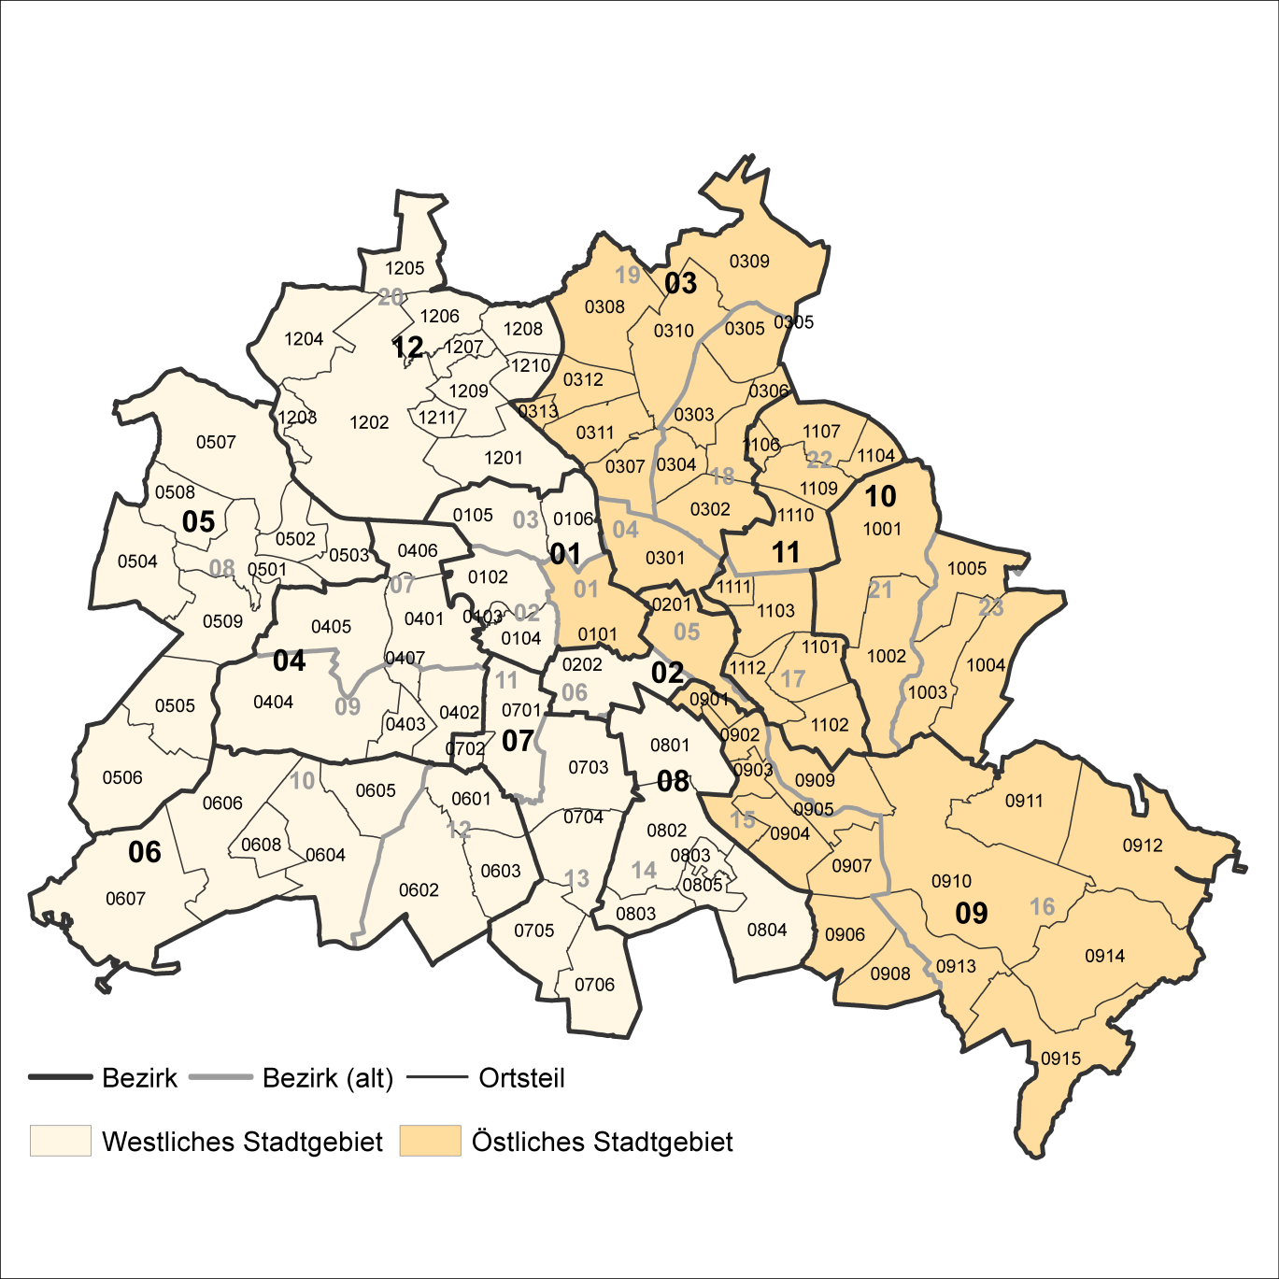
2 Bezirke und Ortsteile von Berlin
Karte zu den Tabellen: 11, 12 und 13

Bezirke:
01 Mitte
02 Friedrichshain-
Kreuzberg
03 Pankow
04 Charlottenburg-
Wilmersdorf
05 Spandau
06 Steglitz-
Zehlendorf
07 Tempelhof-
Schöneberg
08 Neukölln
09 Treptow-
Köpenick
10 Marzahn-
Hellersdorf
11 Lichtenberg
12 Reinickendorf

____

Laut Beschluß des Bezirksamtes Steglitz-Zehlendorf von Berlin vom 17. November 2020 wurde jeweils ein Teil der
Ortsteile Zehlendorf und Nikolassee zum neuen Ortsteil Schlachtensee erklärt.

